关系图
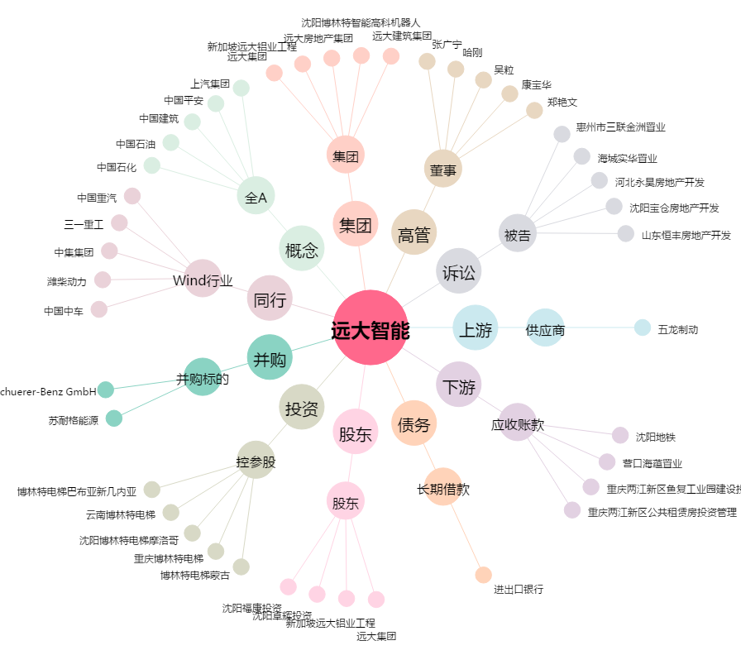
远大智能[002689.SZ] - 关系概览图

